ログイン
機能一覧へ
画面名 | ログイン

 |  | ■機能 | 機能説明
 |  | １．アカウント作成

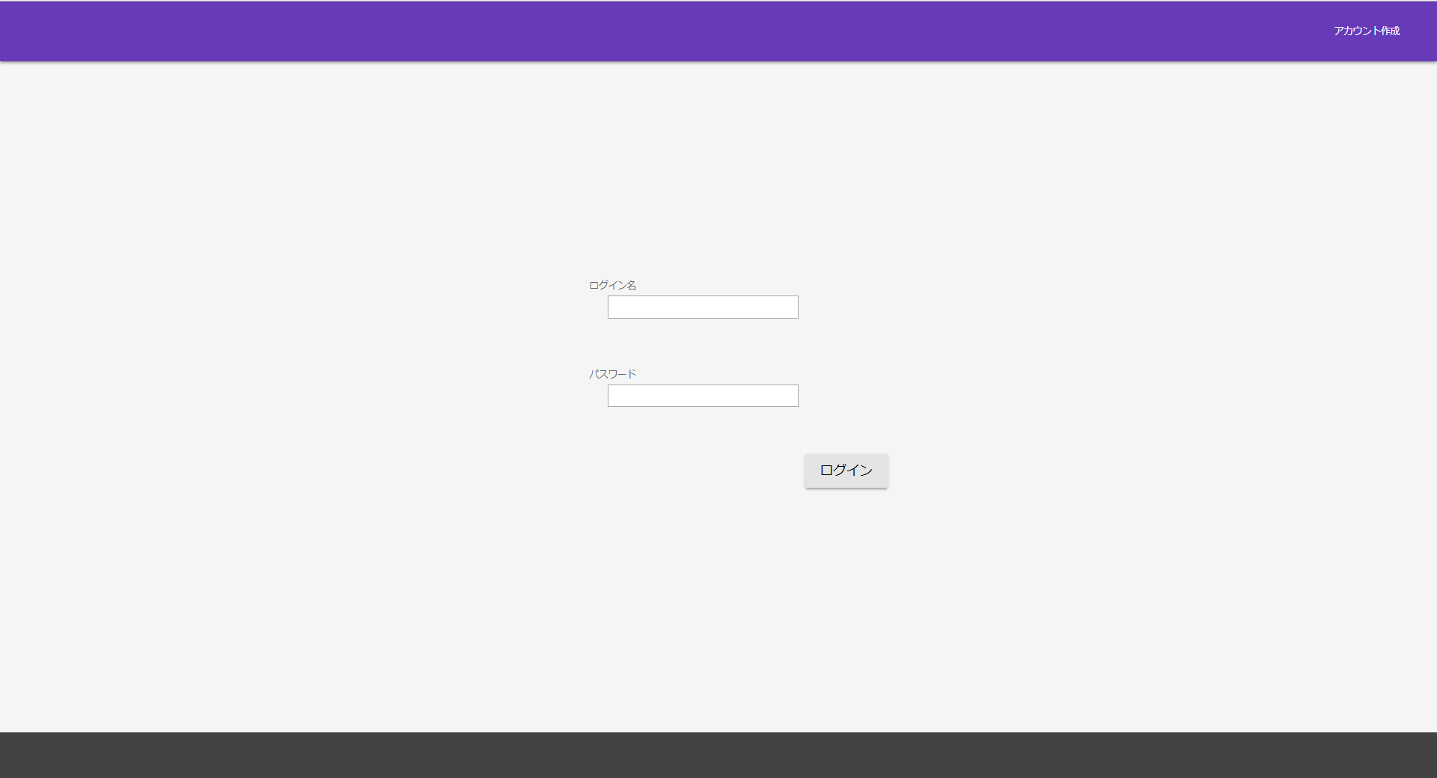

 |  | ２．ログイン
 |  |  | 正しいログイン名とパスワードを入力すればログインできる
 |  |  | ログイン名とパスワードに入力誤りがあった場合、
 |  |  | 当画面にリダイレクト。

 |  |  | ※誤り時のエラー画面は表示しない

ナビゲーション
機能一覧へ
画面名 | ナビゲーション

 |  | ■機能 | 機能説明
 |  | １．ログアウト | ナビゲーションバー右のボタンからログアウトをクリックすると
 |  |  | ログアウトし、ログイン画面にもどる

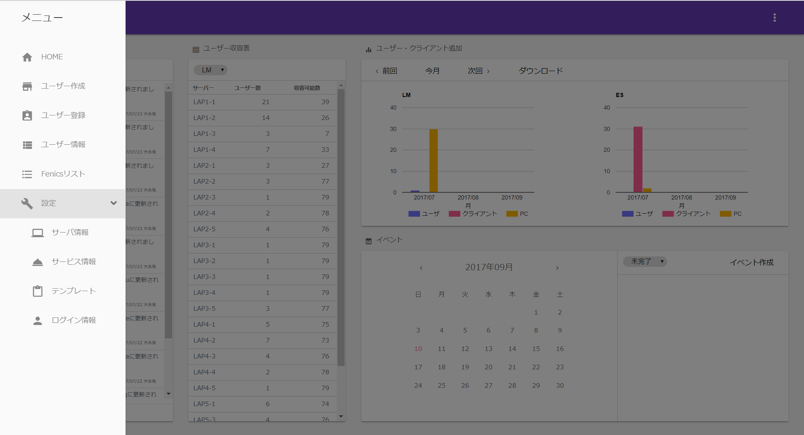

 |  | ２．メニュー選択 | ナビゲーションバー左のボタンをクリックすると、
 |  |  | メニュー一覧が表示される。

 |  |  | メニューを選択すると、画面遷移する。
 |  |  | 遷移後、操作するには透明部分をクリックが必要。

 |  |  | マスタなどの設定に関しては、メニューの【設定】をクリック
 |  |  | すると、下位分類が表示される。
 |  |  | もう一度【設定】をクリックすると下位分類内容は非表示になる

ホーム
機能一覧へ
画面名 | ホーム

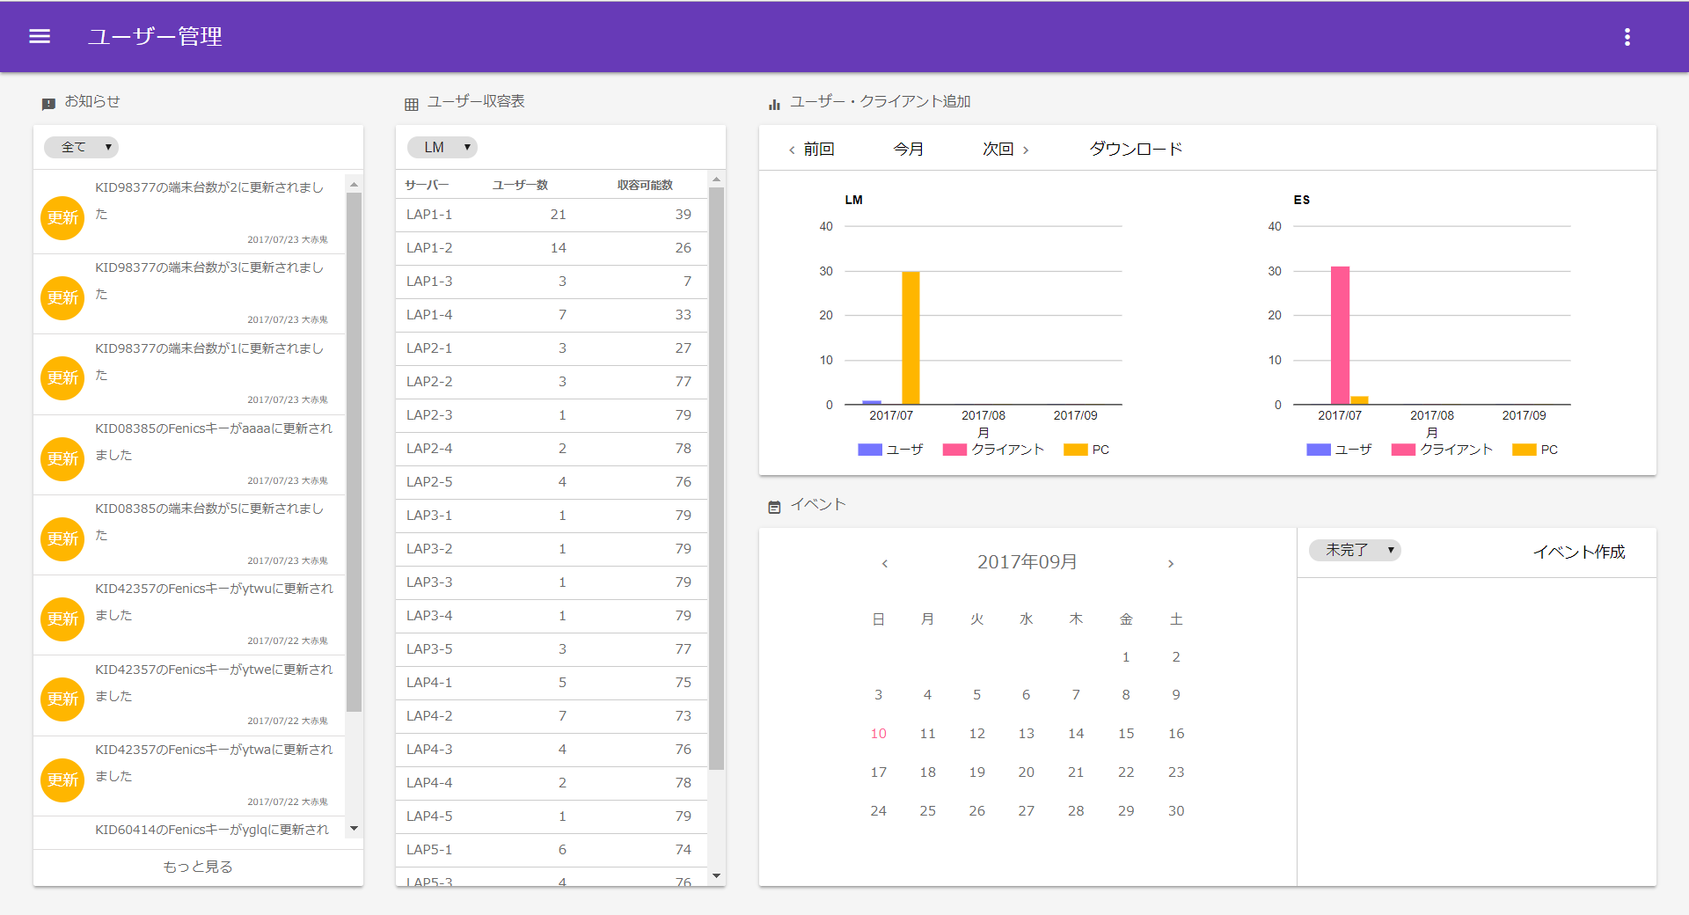
 |  | ■機能 | 機能説明
 |  | お知らせ画面 | ユーザー追加、情報変更、削除などのログインしたユーザーが
 |  |  | 行った行動のログを表示する。

 |  | 表示内容のフィルター | （全て、新規、追加、削除）から選択し、
 |  |  | 該当する履歴のみ表示する
 |  |  | 初期は、すべてが選択されている。

 |  | 過去のお知らせを見る | 現在表示されている履歴からさらに直近過去10件の履歴情報を
 |  |  | 表示する。
 |  |  | クリック後、フィルターは全てにもどり、全情報が表示される。

 |  | ■機能 | 機能説明

 |  | ユーザー収容表画面

